1. CUTTING DOCKET
 |  |  |  |  |  |  |  |  |  |  |  |  | Mã số: |  | MER.QT-1.BM.4
 |  |  |  |  |  |  |  |  |  |  |  |  | Lần ban hành: |  | 01
 |  |  |  |  |  |  |  |  |  |  |  |  | Số trang |  | 03/03
 | MER: LÀI/ TIÊN - 204
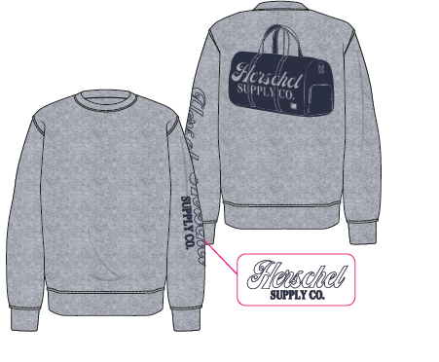
 | CUTTING DOCKET |  |  |  |  | TÁC NGHIỆP MAY PHOTOSHOOT: THAM KHẢO CÁCH MAY THEO ÁO MẪU MÃ H06-CR07W CHUYỂN KÈM TÁC NGHIỆP
 | JOB NUMBER: |  | H06 SS25 S2604
 | STYLE NUMBER: |  | H06-CR48M
 | STYLE NAME : |  | DUFFLE CREW MEN’S
 | SEASON: |  | SS25
 | TÊN HÀNG: |  | CREWNECK |  |  |  |  |  | DROP: |  |  | S4
 | NGÀY CẤP: |  |  |  |  |  |  |  | VẢI CHÍNH: |  |  | BRUSHED FLEECE (30/1+8/1) HEAVY WASHING_350GSM
 | NGÀY GIAO HÀNG: |  |  |  |  |  |  |  | THÀNH PHẦN VẢI: |  |  | 100% COTTON
 |  |  |  |  |  |  |  |  | KHỔ VẢI:
 | Xí nghiệp: |  | UN-AVAILABLE |  |  |  |  |  | KHÁCH HÀNG: |  |  | HERSCHEL
 | XUẤT NGÀY

 |  | SKU | COLOR | SIZE: | XS | S | M | L | XL | XXL |  |  |  |  |  | TOTAL
 | ORDER CUT |  | HEATHER GREY |  |  |  | 1 |  |  |  |  |  |  |  |  | 1
 | EXTRA (+/-) |  | HEATHER GREY |  |  |  | 1 |  |  |  |  |  |  |  |  | 1
 | TOTAL : |  | HEATHER GREY |  |  |  | 2 |  |  |  |  |  |  |  |  | 2

 | GRAND TOTAL: |  |  |  |  |  | 2
 |  |  | NCC THUẬN TIẾN
 | PHẦN A : VẢI
VẢI |  |  | VỊ TRÍ | MÀU | ĐVT | SỐ LƯỢNG ĐƠN HÀNG | ĐỊNH MỨC | SỐ LƯỢNG THEO ĐỊNH MỨC (NET) | LỖI VẢI (DEFECT) + ĐẦU KHÚC | SỐ LƯỢNG CẦN CẤP CHO TEST INHOUSE | SỐ LƯỢNG CẦN CẤP CHO TEST OUTSOURCE | SỐ LƯỢNG CẦN CẤP CHO TỔ CẮT (GROSS) | GHI CHÚ / CODE VẢI
HEATHER GREY
1 | BRUSHED FLEECE 100% COTTON (30/1+8/1) HEAVY WASHING_350GSM |  | VẢI CHÍNH | HEATHER GREY | M | 2 | 1.3 | 2.6 | 0.05 | 0.00 | 2.00 | 5.0 | HSHGREIP0098001T00K - L0423/8
2 | RIB 2X2 COTTON SPANDEX (30/2'CM+70D))_400GSM |  | BO CỔ / BO LAI/ BO TAY | HEATHER GREY | M | 2 | 0.23 | 0.5 | 0.00 | 0.00 | 0.00 | 1.0 | HSHGREIP0098002T00K - L0423/8
 | PHẦN B : PHỤ LIỆU
PHỤ LIỆU |  |  |  |  | MÀU PHỤ LIỆU | CODE MÀU | MÀU VẢI |  | ĐVT | SỐ LƯỢNG ĐH | ĐỊNH MỨC | SỐ LƯỢNG THEO ĐM | HAO HỤT | SỐ LƯỢNG CẤP | GHI CHÚ
1 | CHỈ 40/2 MAY CHÍNH |  |  |  | HEATHER GREY |  | HEATHER GREY |  | CUỘN | 2 | 0.04 | 1.0 |  | 1
2 | NHÃN DỆT BẰNG VẢI 38MM*71MM (NHÃN CHÍNH-PHÂN THEO TỪNG SIZE) CODE: HSC-ML-0047(MENS) |  |  |  | NỀN TRẮNG CHỮ ĐEN | NỀN ĐEN CHỮ TRẮNG | HEATHER GREY |  | PCS | 2 | 1.00 | 2 |  | 2
3 | NHÃN THÀNH PHẦN 100% COTTON KÍCH THƯỚC: 82.2 *20 MM CODE: CC-0054 |  |  |  | NỀN TRẮNG CHỮ ĐEN | NỀN TRẮNG CHỮ ĐEN | HEATHER GREY |  | PCS | 2 | 1.00 | 2 |  | 2
4 | NHÃN HSCO SATIN CODE: HSC-ML-0002 |  |  |  | NỀN TRẮNG CHỮ ĐEN | NỀN TRẮNG CHỮ ĐEN | HEATHER GREY |  | PCS | 2 | 1.00 | 2 |  | 2
5 | DÂY TAPE XƯƠNG CÁ 1CM |  |  |  | HEATHER GREY | HEATHER GREY | HEATHER GREY |  | M | 2 | 0.35 | 1 |  | 1

 | PHẦN D : IN / THÊU / WASH |  |  |  |  |  |  |  | PHẦN E : HÌNH
1 | IN: | KHÔNG IN

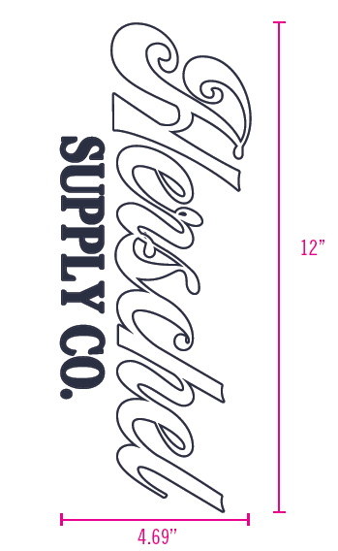
2 | THÊU: | THÊU BTP TAY TRÁI NGƯỜI MẶC + THÂN SAU
 | CHẤT LƯỢNG VÀ KÍCH THƯỚC
 | MÀU VẢI |  | DUYỆT HÌNH THÊU THEO
 | HEATHER GREY |  | DUYỆT MÀU SẮC + CHẤT LƯỢNG HÌNH THÊU THEO S/O MÃ H06-CR48M DỰ KIẾN DUYỆT NGÀY 3.7

 | THÔNG TIN ĐỊNH VỊ HÌNH THÊU
 |  |  | XS | S | M | L | XL | XXL
 | KÍCH THƯỚC HÌNH THÊU TAY TRÁI NGƯỜI MẶC |  | W: 4.69" X H: 12"
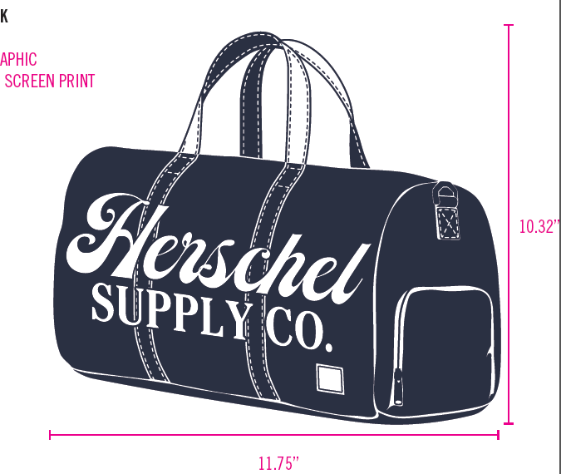
 | ĐỊNH VỊ HÌNH THÊU TAY TRÁI NGƯỜI MẶC: CANH GIỮA SỐNG TAY, TỪ ĐƯỜNG TRA BO TAY ĐẾN CẠNH DƯỚI HÌNH THÊU, CÁCH |  | 2.375"
 | KÍCH THƯỚC HÌNH THÊU THÂN SAU |  | W: 11.75" X H: 10.32"
 | ĐỊNH VỊ HÌNH THÊU THÂN SAU: CANH GIỮA THÂN SAU, TỪ ĐƯỜNG TRA CỔ ĐẾN ĐỈNH HÌNH THÊU |  | 1.75"
3 | WASH: | KHÔNG WASH
 | PHẦN F: LƯU Ý
1 | - CÁCH MAY THEO NHƯ ÁO MẪU CHUYỂN CÙNG TÁC NGHIỆP
2 | - CÁCH GẮN NHÃN PHẢI NHƯ ÁO MẪU CHUYỂN CÙNG TÁC NGHIỆP
3 | - SỐ LƯỢNG NHÃN SIZE NHƯ SAU :
 | SIZE | XS | S | M | L | XL | XXL | TOTAL
 | SỐ LƯỢNG | 0 | 0 | 2 | 0 | 0 | 0 | 2
GHI CHÚ: - MẬT ĐỘ MŨI CHỈ (SPI) = 13 MŨI TRÊN 1 INCH - ỦI TRÁNH CẤN BÓNG - NHÃN CỔ Ở VỊ TRÍ CHÍNH GIỮA CỔ (TRÁNH MAY LỆCH SANG MỘT BÊN)

2. TRIM CARD
JOB NUMBER: | H06 SS25 S2604
STYLE NUMBER: | H06-CR48M
STYLE NAME : | DUFFLE CREW MEN’S
 | HEATHER GREY
VẢI CHÍNH | HEATHER GREY
THÀNH PHẦN | BRUSHED FLEECE 100% COTTON (30/1+8/1) HEAVY WASHING_350GSM
VẢI CHÍNH
RIB 2X2 COTTON SPANDEX (30/2'CM+70D))_400GSM | HEATHER GREY
BO CỔ
CHỈ 40/2 MAY CHÍNH | HEATHER GREY
CHỈ MAY CHÍNH+VẮT SỔ
NHÃN DỆT BẰNG VẢI 38MM*71MM (NHÃN CHÍNH-PHÂN THEO TỪNG SIZE) CODE: HSC-ML-0047(MENS) | NỀN TRẮNG CHỮ ĐEN
NHÃN GẬP ĐÔI GẮN Ở BÊN TRONG, GIỮA CỔ NGƯỜI MẶC. MẶT CÓ SIZE HƯỚNG LÊN => XEM HÌNH BÊN
NHÃN THÀNH PHẦN 100% COTTON KÍCH THƯỚC: 82.2 *20 MM CODE: CC-054 | NỀN TRẮNG CHỮ ĐEN
GẮN TẠI BÊN TRONG SƯỜN TRÁI (THÂN SAU) VỊ TRÍ: TỪ LAI LÊN 5" 1 BỘ GỒM 3 CÁI THỨ TỰ TRÊN DƯỚI => XEM HÌNH BÊN
NHÃN HSCO SATIN CODE: HSC-ML-0002 | NỀN TRẮNG CHỮ ĐEN
NHÃN GẬP ĐÔI GẮN TẠI BÊN TRONG SƯỜN TRÁI, SÁT CẠNH TRÊN CỦA NHÃN THÀNH PHẦN.
DÂY TAPE XƯƠNG CÁ 1CM | HEATHER GREY
VÒNG CỔ
PHẦN C : PHỤ LIỆU ĐÓNG GÓI | NỀN TRẮNG CHỮ ĐEN
 | MẶT HƯỚNG LÊN (MẶT PHẢI)
THẺ BÀI BẰNG GIẤY GẮN VÀO ÁO KHI ĐÓNG GÓI NHÃN SIZE DÁN Ở MẶT TRÁI | 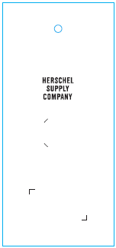
ĐẠN BẮN TREO THẺ BÀI | BLACK
GẮN THẺ BÀI
STICKER BARCODE TẠI THẺ BÀI KÍCH THƯỚC: 20CMX30CM | NỀN TRẮNG CHỮ ĐEN
DÁN TẠI THẺ BÀI HÌNH ẢNH MANG TÍNH CHẤT MINH HỌA | 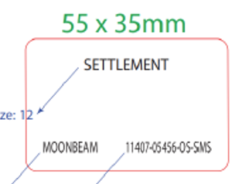
STICKER BARCODE TẠI POLY BAG KÍCH THƯỚC: 35CMX55CM | NỀN TRẮNG CHỮ ĐEN
DÁN TẠI POLY BAG HÌNH ẢNH MANG TÍNH CHẤT MINH HỌA | 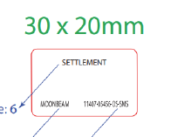
STICKER CARTON CHI TIẾT TỪNG CỬA HÀNG | NỀN TRẮNG CHỮ ĐEN
HERSCHEL
SS25 S1 SMS
PRODUCT
DÁN 2 MẶT THÙNG CARTON
POLY BAG LỚN | CLEAR
ĐÓNG GÓI RIÊNG TỪNG ÁO
POLY BAG THÙNG | CLEAR
BỎ VÀO KHI ĐÓNG THÙNG
GÓI CHỐNG ẨM LOẠI NHỎ | CLEAR
BỎ VÀO KHI ĐÓNG GÓI
GIẤY CHỐNG ẨM A3 | CLEAR
BỎ VÀO KHI ĐÓNG GÓI
THÙNG CARTON | NATURAL
THÙNG HERSCHEL
TẤM LÓT THÙNG | NATURAL
BỎ VÀO KHI ĐÓNG THÙNG

